選手の皆様へ
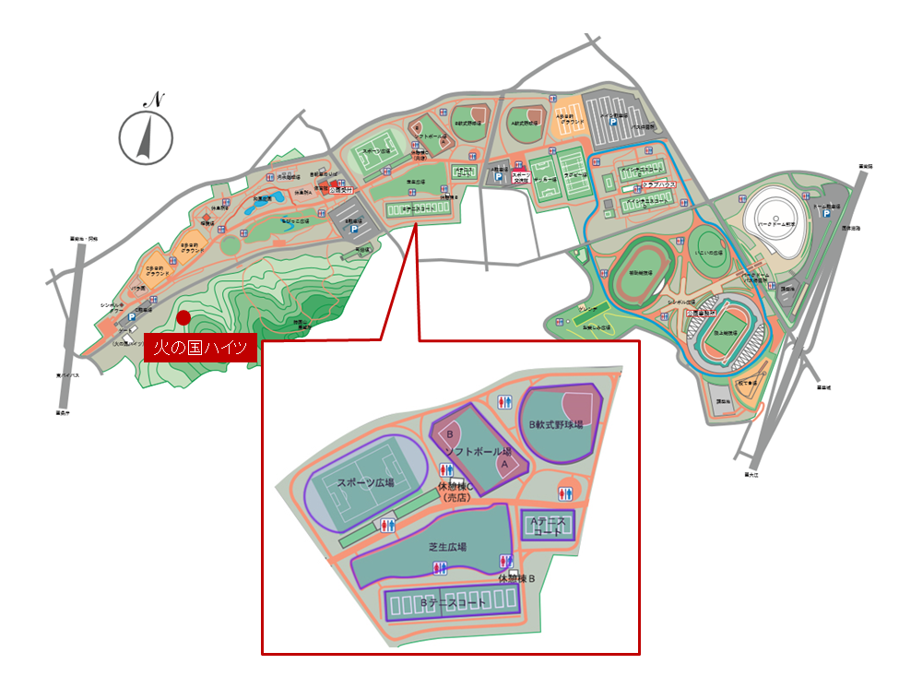
★選手の皆様へ

ドローとオーダーオブプレイを発表します。下記のシートを選択してご確認下さい。

朝8時より練習用コートを開放します。練習は8時50分までです。
受付は8時半より本部で行います。参加賞もお渡しします。
9時より開会式を行います。
試合開始は9時半の予定です。
試合は全て、6ゲーム先取、ノーアドバンテージ方式で行います。

コートはAコート、Bコートの1番から4番、Bコートの5番から10番の3つに分かれています。
この3つのコートにそれぞれコート担当者を置いています。
コート担当者の指示に従い、試合進行にご協力をお願いします。

試合開始時
コート担当者がコートの中で4人の名前の確認して開始します。
試合前の練習は、1試合目の選手がいる場合は5分間練習となります。
全ての選手が2試合目以降の場合はサービスのみとなります。
（5分間練習の時間測定は選手で行って下さい）

試合終了時
勝った選手は、結果をコート担当者へ報告して下さい。

※試合の進行上、コートが空くことが予想されます。
空いたコートはコート担当者に確認の上、隣の試合の邪魔にならない程度でご自由にお使い下さい。

自分のクラスの全ての試合が終わった後
コートサイドにて、コート担当者より順位の発表があります。コートを離れないようにお願いします。
各クラスの1位と2位の方（70歳以上のクラスは3位まで）表彰があります。
表彰は本部で行いますので、コート担当者の誘導に従って本部にお越し下さい。

お弁当と飲み物
お弁当は11時半頃に準備ができる予定です。
準備ができましたら本部よりアナウンスしますので、本部まで取りに来て下さい。
飲み物（スポーツドリンクとお茶）を準備しています。
空き箱の回収は15時の予定です。持参されたゴミは各自お持ち帰りにご協力下さい。

懇親会
懇親会会場（火の国ハイツ）への送迎バスを準備しています。
① 15:00 | ② 15:30 | ※2回のみです。
バス利用をご希望の方は、本部にお申込み下さい。
なお、火の国ハイツにも駐車場がありますので、自家用車で行かれても結構です。

〇火の国ハイツご利用の案内
15時より無料で入浴可能。受付で「テニス大会出場者」であることを伝えて下さい。
15時30分より、ビールとスナックを提供します。
16時より懇親会です。

